入力例
会 員 名 簿
道場名 |  |  |  |  |  | 代表者 |  |  |  | 団体№

代表者名・団体NO.はこちらに入力
団体名は自動で表示されます。
No. | 会員番号 | 漢字氏名 |  | 性別 | 生年月日 (西暦) | 備考 | No. | 会員番号 | 漢字氏名 |  | 性別 | 生年月日 (西暦) | 備考
 |  | 姓 | 名 |  |  |  |  |  | 姓 | 名
 | 必須 | 必須 | 必須 | 必須 | 必須 日付 |  |  | 必須 | 必須 | 必須 | 必須 | 必須 日付 |  | 団体No. | 団体名
例 | 0012345 | 大分 | 太郎 | 男 | 2020-01-01 |  | 例 | 0012345 | 大分 | 太郎 | 男 | 2020-01-01 |  | 101 | 中津修武館
必須項目はもれなく記入してください
1 |  |  |  |  |  |  | 21 |  |  |  |  |  |  | 102 | 中津拳心会
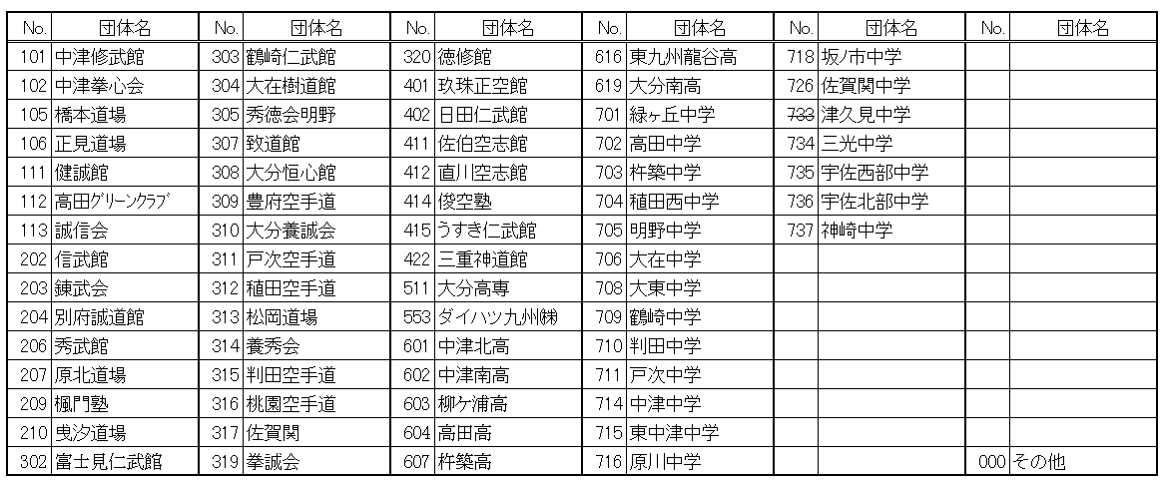
2 |  |  |  |  |  |  | 22 |  |  |  |  |  |  | 105 | 橋本道場
3 |  |  |  |  |  |  | 23 |  |  |  |  |  |  | 106 | 正見道場
4 |  |  |  |  |  |  | 24 |  |  |  |  |  |  | 111 | 健誠館
 |  |  |  |  |  |  |  |  |  |  |  |  |  | 112 | 高田ｸﾞﾘｰﾝｸﾗﾌﾞ
 |  |  |  |  |  |  |  |  |  |  |  |  |  | 113 | 誠信会
 |  |  |  |  |  |  |  |  |  |  |  |  |  | 202 | 信武館
 |  |  |  |  |  |  |  |  |  |  |  |  |  | 203 | 錬武会
 |  |  |  |  |  |  |  |  |  |  |  |  |  | 204 | 別府誠道館
 |  |  |  |  |  |  |  |  |  |  |  |  |  | 206 | 秀武館
 |  |  |  |  |  |  |  |  |  |  |  |  |  | 207 | 原北道場
 |  |  |  |  |  |  |  |  |  |  |  |  |  | 209 | 楓門塾
 |  |  |  |  |  |  |  |  |  |  |  |  |  | 210 | 曵汐道場
 |  |  |  |  |  |  |  |  |  |  |  |  |  | 302 | 富士見仁武館
 |  |  |  |  |  |  |  |  |  |  |  |  |  | 303 | 鶴崎仁武館
 |  |  |  |  |  |  |  |  |  |  |  |  |  | 304 | 大在樹道館
 |  |  |  |  |  |  |  |  |  |  |  |  |  | 305 | 秀徳会明野
 |  |  |  |  |  |  |  |  |  |  |  |  |  | 307 | 致道館
 |  |  |  |  |  |  |  |  |  |  |  |  |  | 308 | 大分恒心館
 |  |  |  |  |  |  |  |  |  |  |  |  |  | 309 | 豊府空手道
 |  |  |  |  |  |  |  |  |  |  |  |  |  | 310 | 大分養誠会
 |  |  |  |  |  |  |  |  |  |  |  |  |  | 311 | 戸次空手道
 |  |  |  |  |  |  |  |  |  |  |  |  |  | 312 | 稙田空手道
 |  |  |  |  |  |  |  |  |  |  |  |  |  | 313 | 松岡道場
 |  |  |  |  |  |  |  |  |  |  |  |  |  | 314 | 養秀会
 |  |  |  |  |  |  |  |  |  |  |  |  |  | 315 | 判田空手道
 |  |  |  |  |  |  |  |  |  |  |  |  |  | 316 | 桃園空手道
 |  |  |  |  |  |  |  |  |  |  |  |  |  | 317 | 佐賀関
 |  |  |  |  |  |  |  |  |  |  |  |  |  | 319 | 拳誠会
 |  |  |  |  |  |  |  |  |  |  |  |  |  | 320 | 徳修館
 |  |  |  |  |  |  |  |  |  |  |  |  |  | 401 | 玖珠正空館
 |  |  |  |  |  |  |  |  |  |  |  |  |  | 402 | 日田仁武館
 |  |  |  |  |  |  |  |  |  |  |  |  |  | 411 | 佐伯空志館
 |  |  |  |  |  |  |  |  |  |  |  |  |  | 412 | 直川空志館
 |  |  |  |  |  |  |  |  |  |  |  |  |  | 414 | 俊空塾
 |  |  |  |  |  |  |  |  |  |  |  |  |  | 415 | うすき仁武館
 |  |  |  |  |  |  |  |  |  |  |  |  |  | 422 | 三重神道館
 |  |  |  |  |  |  |  |  |  |  |  |  |  | 511 | 大分高専
 |  |  |  |  |  |  |  |  |  |  |  |  |  | 553 | ダイハツ九州㈱
 |  |  |  |  |  |  |  |  |  |  |  |  |  | 601 | 中津北高校
 |  |  |  |  |  |  |  |  |  |  |  |  |  | 602 | 中津南高校
 |  |  |  |  |  |  |  |  |  |  |  |  |  | 603 | 柳ケ浦高校
 |  |  |  |  |  |  |  |  |  |  |  |  |  | 604 | 高田高校
 |  |  |  |  |  |  |  |  |  |  |  |  |  | 607 | 杵築高校
 |  |  |  |  |  |  |  |  |  |  |  |  |  | 616 | 東九州龍谷高校
 |  |  |  |  |  |  |  |  |  |  |  |  |  | 619 | 大分南高校
 |  |  |  |  |  |  |  |  |  |  |  |  |  | 701 | 緑ヶ丘中学
 |  |  |  |  |  |  |  |  |  |  |  |  |  | 702 | 高田中学
 |  |  |  |  |  |  |  |  |  |  |  |  |  | 703 | 杵築中学
 |  |  |  |  |  |  |  |  |  |  |  |  |  | 704 | 稙田西中学
 |  |  |  |  |  |  |  |  |  |  |  |  |  | 705 | 明野中学
 |  |  |  |  |  |  |  |  |  |  |  |  |  | 706 | 大在中学
 |  |  |  |  |  |  |  |  |  |  |  |  |  | 708 | 大東中学
 |  |  |  |  |  |  |  |  |  |  |  |  |  | 709 | 鶴崎中学
 |  |  |  |  |  |  |  |  |  |  |  |  |  | 710 | 判田中学
 |  |  |  |  |  |  |  |  |  |  |  |  |  | 711 | 戸次中学
 |  |  |  |  |  |  |  |  |  |  |  |  |  | 714 | 中津中学
 |  |  |  |  |  |  |  |  |  |  |  |  |  | 715 | 東中津中学
 |  |  |  |  |  |  |  |  |  |  |  |  |  | 716 | 原川中学
 |  |  |  |  |  |  |  |  |  |  |  |  |  | 718 | 坂ﾉ市中学
 |  |  |  |  |  |  |  |  |  |  |  |  |  | 726 | 佐賀関中学
 |  |  |  |  |  |  |  |  |  |  |  |  |  | 733 | 津久見中学
 |  |  |  |  |  |  |  |  |  |  |  |  |  | 734 | 三光中学
 |  |  |  |  |  |  |  |  |  |  |  |  |  | 735 | 宇佐西部中学
 |  |  |  |  |  |  |  |  |  |  |  |  |  | 736 | 宇佐北部中学
 |  |  |  |  |  |  |  |  |  |  |  |  |  | 737 | 神崎中学
 |  |  |  |  |  |  |  |  |  |  |  |  |  | 999 | その他

